中期財政見通し(オープンデータ用)
4 | 今後の財政見通し（令和5～9年度）

 | 裾野市財政課
 | 令和５年２月

 | １ 概要

 | この今後の財政見通しは、現行の地方財政制度等を踏まえ、一定の前提条件のもとで試算した財政シミュレーションであり、中期的な視点に立った財政運営を行うための参考資料となるものです。今後の取組等について、裾野市行財政構造改革第２期計画における4つの具体的な改善視点を踏まえた方策等を着実に推進していくことで、持続可能な行財政基盤を構築していきます。

 | 試算方法 |  | 〇令和４年度決算見込みをベースとし、現行の地方財政制度等を基本とする。 〇経済動向は、内閣府試算に用いられた「ベースラインケース（潜在的成長率で推移）」の成長率を採用する。 〇令和４年度の決算見込から燃料高騰による光熱水費の増＋1億円について、各年度で影響を見込む。 〇地方交付税等は、国予算・財政計画や実績を勘案し見込む。 〇社会保障費関係は、高齢化等による自然増を見込む。 〇新型コロナウイルス感染症対策関連経費は、国の交付金等で対応するため特別枠としての想定はしていない。 |  |  |  |  |  |  |  |  |  |  |  |  | ・・・、歳出改革を織り込まない歳出自然体の姿とするか？？
 | 対象期間 |  | 〇令和５年から９年度までの５年間
 | 対象会計 |  | 〇一般会計（令和３年度の決算額については、決算統計による普通会計数値）

 | ２.１ 試算結果

 | 〇 | 歳入合計Aは、国マクロベースの地方一般財源総額に関して、令和５年度は令和４年度とほぼ同水準で確保される見込み。計画期間内に、過年度の法人市民税納付額により普通交付税等の減少が見込まれるものの、個人市民税のもととなる納税義務者は横ばいと推定されることなどから実質的な一般財源総額は、128億円弱で推移する見込み。
 | 〇 | 歳出合計Bは、燃料高騰による物件費の増加や定年引上げに伴う60歳以上給与費の増加や高齢化の進行等に伴い社会保障関係費が増加傾向となる見込み。公債費は、投資的経費の起債管理により期間内において減少傾向となる見込み。
 | 〇 | その結果、令和５年度以降単年度平均で▲5.6億円程度の財政収支ギャップ(収支A-B)が生じ、その全額を財政調整基金の取崩しにより対応した場合、基金残高は令和９年度末に22.4億円まで減少する見込み。今後、毎年度の財政マネジメントや第2期行財政構造改革の継続により収支均衡へ向け改善する見込み。

 | 歳入歳出試算結果(一般財源） |  |  |  |  |  |  |  |  | （単位：億円）
 |  |  | ３年度 決算 | ４年度 決算見込 | 5年度 | 6年度 | 7年度 | 8年度 | 9年度 | ５～９年度 平均 | 備 考 |  |  |  |  | R4中期財政計画 | R3決算 | R4見込 | R5 | R6 | R7 | R8 | R9 | 令和3年度 計画収支 | R3見込 | R4 | R5 | R6 | R7 | R8
 | 歳入合計 Ａ |  | 135.7 | 135.0 | 128.2 | 128.6 | 127.5 | 128.1 | 127.9 | 128.0 | 計画期間中の歳入一般財源は、128億円程度で推移する見込み。 |  |  |  |  | 歳入合計 Ａ | 135.7 | 135.0 | 128.2 | 128.6 | 127.5 | 128.1 | 127.9 | 歳入合計 Ａ | 124.5 | 129.5 | 128.7 | 128.4 | 128.2 | 128.5
 |  | 年度間増減 |  | ▲ 0.7 | ▲ 6.9 | 0.4 | ▲ 1.1 | 0.7 | ▲ 0.2 | ▲ 1.4 | 令和５年度および７年度については、令和４年度までの法人市民税の収入状況により、普通交付税が減少する見込み。 |  |  |  |  | 歳出合計 B | 140.4 | 135.0 | 136.3 | 135.8 | 134.3 | 132.1 | 129.9
 | 歳出合計 B |  | 140.4 | 135.0 | 136.3 | 135.8 | 134.3 | 132.1 | 129.9 | 133.7 | 計画期間中の歳出一般財源は、令和９年度の130億へ向け推移する見込み。 |  |  |  |  | 試算結果収支(燃料高騰含む) A-B（億円） | ▲ 4.6 | ▲ 0.0 | ▲ 8.2 | ▲ 7.2 | ▲ 6.8 | ▲ 3.9 | ▲ 2.0 | 歳出合計 B | 136.6 | 135.3 | 135.9 | 133.7 | 133.9 | 131.7
 | 収支 A-B |  | ▲ 4.6 | ▲ 0.0 | ▲ 8.2 | ▲ 7.2 | ▲ 6.8 | ▲ 3.9 | ▲ 2.0 | ▲ 5.6 | 財政調整基金への決算積立を各年度2億円で見込むため、令和９年度の収支の▲2億円により収支均衡となる見込み。 |  |  |  |  | 令和3年度計画収支 A-B（億円） | ▲ 12.1 | ▲ 5.8 | ▲ 7.2 | ▲ 5.3 | ▲ 5.7 | ▲ 3.2 |  | 令和3年度 計画収支 | ▲ 12.1 | ▲ 5.8 | ▲ 7.2 | ▲ 5.3 | ▲ 5.7 | ▲ 3.2
 | 財政調整基金残高 |  | 35.4 | 40.5 | 34.3 | 29.1 | 24.3 | 22.4 | 22.4 |  | 期間内で不足する財源は財政調整基金を充当するため、令和９年度の残高は22.4億円となる見込み。 |  |  |  |  | 試算結果収支(燃料高騰含まず) A-B（億円） | ▲ 4.6 | 1.0 | ▲ 7.2 | ▲ 6.2 | ▲ 5.8 | ▲ 2.9 | ▲ 2.0
 |  |  |  |  |  |  |  |  |  |  |  |  |  |  |  |  |  |  | 黄色年度は燃料高騰に1億円を見込む(4年度から高騰を受けている根拠)
 | (参考)令和３年度計画値との差異 |  |  |  |  |  |  |  |  | （単位：億円）
収支見通し
 | 令和3年度計画収支 A-B（億円） | 試算結果収支(燃料高騰含む) A-B（億円） | 試算結果収支(燃料高騰含まず) A-B（億円）
R3決算 | ▲ 12.1 | ▲ 4.6 | ▲ 4.6
R4見込 | ▲ 5.8 | ▲ 0.0 | 1.0
R5 | ▲ 7.2 | ▲ 8.2 | ▲ 7.2
R6 | ▲ 5.3 | ▲ 7.2 | ▲ 6.2
R7 | ▲ 5.7 | ▲ 6.8 | ▲ 5.8
R8 | ▲ 3.2 | ▲ 3.9 | ▲ 2.9
R9 |  | ▲ 2.0 | ▲ 2.0
 |  |  | ３年度 決算 | ４年度 決算見込 | 5年度 | 6年度 | 7年度 | 8年度 | 9年度 | ５～８年度 平均 | 令和３年度計画値との比較
 | 計画歳入合計 Ａ |  | 124.5 | 129.5 | 128.7 | 128.4 | 128.2 | 128.5 |  | 128.5 | 歳入は、単年度平均で▲0.4億円と前年度計画値並みとなる見込み。
 |  | 差異① | 11.2 | 5.5 | ▲ 0.5 | 0.2 | ▲ 0.7 | ▲ 0.4 |  | ▲ 0.4
 | 計画歳出合計 B |  | 136.6 | 135.3 | 135.9 | 133.7 | 133.9 | 131.7 |  | 133.8 | 歳出は、燃料高騰による光熱水費の増もあり、単年度平均で＋0.8億円と前年度計画値を超える見込み。
 |  | 差異② | 3.7 | ▲ 0.2 | 0.4 | 2.0 | 0.4 | 0.3 |  | 0.8
 | 計画収支 A-B |  | ▲ 12.1 | ▲ 5.8 | ▲ 7.2 | ▲ 5.3 | ▲ 5.7 | ▲ 3.2 |  | ▲ 5.4 | 収支は、単年度平均で▲1.2億円と前年度計画値を超える見込み。ただし、燃料高騰による光熱水費の影響＋1億円を加味するとほぼ前年度計画値と同水準となる見込み。
 |  | 差異③ | 7.5 | 5.8 | ▲ 1.0 | ▲ 1.9 | ▲ 1.1 | ▲ 0.7 |  | ▲ 1.2
 | 財政調整基金残高 |  | 27.9 | 24.1 | 18.9 | 15.6 | 11.9 | 10.6 |  |  | 令和８年度末の財政調整基金残高は、＋11.7億円と前年額計画値よりも増加する見込み。
 |  | 差異④ | 7.5 | 16.4 | 15.4 | 13.5 | 12.4 | 11.7
 | ２.２ 収支の推移と取組み

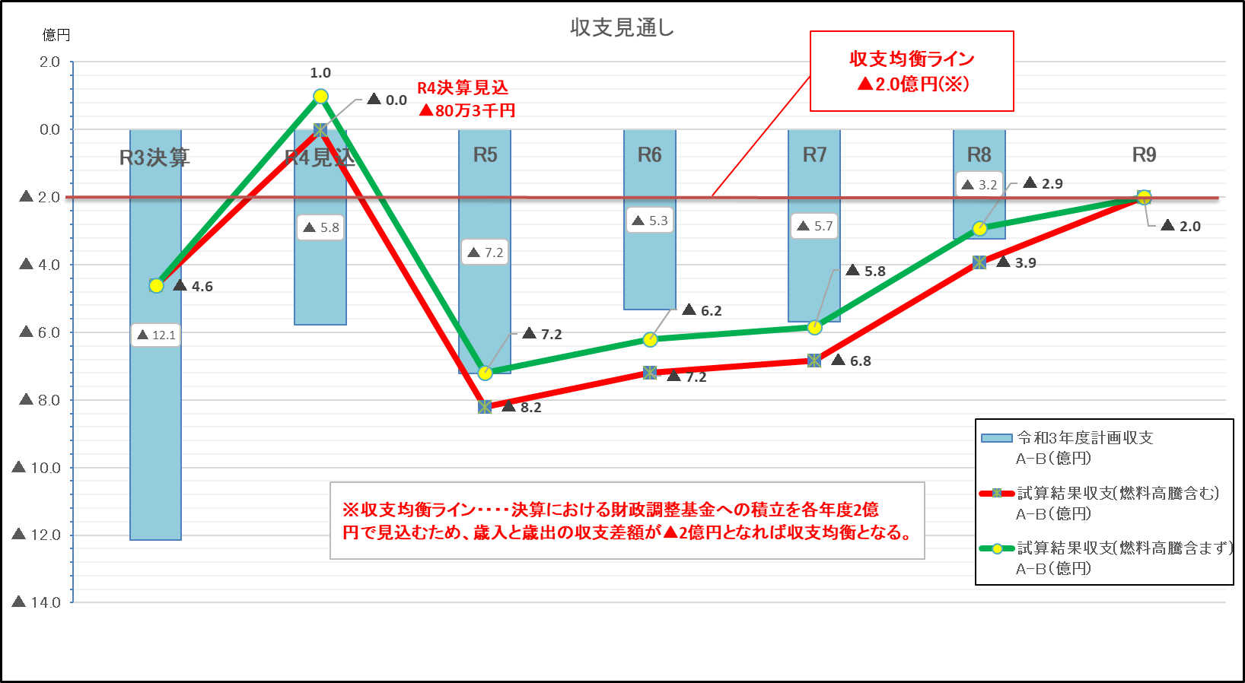

（R3中期財政計画）

 | 【主なポイント】

 | 〇 | この収支見通しの基本となる令和４年度決算見込みは、昨年度策定した中期財政計画に比べ企業業績の回復に伴う税等の一般財源が増加(３年度・４年度差異①)したことにより収支が好転し、財政調整基金からの取崩額が0円(R5.2月補正後取崩額 80万3千円）と単年度の収支が均衡する見込み。

 | 〇 | 昨年度策定した中期財政計画に比べ、令和５年度～８年度の歳入に対する歳出の超過が4.7億円ほど発生(５年度～８年度差異③)するものの、歳出超過について、燃料高騰による光熱水費の増＋1億円を各年度考慮するとほぼ計画通り推移する見込み。

 | 〇 | 見通し期間中、高齢化や障がい福祉サービス利用者の増加等に伴う扶助費や繰出金の増が見込まれるが、公債費は投資的経費の市債の発行管理により期間内において減少傾向となる見込み。

 | 〇 | 期間中、行財政構造改革の取組みにより、令和９年度には、収支均衡が図られる見込み。
 | 〇 | この見通しに係る試算には、市内企業の業績を背景とした市税の増減、人口減少による地方交付税の減少、社会保障関係費の動向など、財政収支上の不確定要素に係る影響についてはさらに注視する必要がある。

 | 3 収支均衡へ向けた財政的な取組み等
 |  | 「第１期行財政構造改革」では、新たに発生した経費分に見合う他の経費の抑制が十分でなかったことや経常的な経費の削減に結びつかなかったことなどを踏まえ、収支均衡、財政運営効率化、長期財政安定の原則など地方財政法、及び地方財政健全化法に規定する財政運営の実現に取り組む。

 | 〇 | 収支均衡を目指す財政計画におけるチェック機能の重複化
 |  | 行革推進本部にて、決算確定、当初予算編成の各段階における財政見通しの確認
 | 〇 | 目標を実現するために必要な組織構造の不断の検証と再構築
 |  | 市長・副市長の予算棚卸による事業・業務等の改善指示など
 | 〇 | 経常経費管理、税収管理、公債費管理、定員管理、投資的経費管理の指標化
 |  | 総合計画において実質公債費率10％を目標など
 | 〇 | 改善視点による取組みの成果を政策マネジメントに反映
 |  | 上記3点の視点をもとに取り組みを進め、今後のマネジメントに反映
 | 4 前提条件

 | 歳 入 | 市税 |  |  | 各年度・税目ごとに、次の点を考慮して見込む。なお、今後予定される未来実証実験都市の影響額は含んでいない。 ・個人市民税は、収入減による所得割の減少、納税義務者は横ばいと推定、ふるさと納税の影響額 等を考慮。 ・法人市民税は、企業業績による算定の基礎となる営業利益の減少と回復等を考慮。 ・固定資産税は、土地について、負担調整措置や地価動向を加味、家屋について、新築家屋分の増額と評価替えによる影響額、償却資産について、設備投資の微減等を考慮。
 |  | 地方交付税 |  |  | 普通交付税は、各年度の財政力指数に応じて算出。特別交付税は、毎年度1億2千万円を見込む。
 |  | 譲与税･交付金等 |  |  | ・地方譲与税は、令和4年度決算見込み及び経済成長率(※1)を見込む。 ・地方消費税交付金、環境性能割交付金は、令和４年度決算見込み及び経済成長率(※1)を見込む。 ・その他の交付金は、令和４年度決算見込みと同程度と見込む。
 |  |  |  |  | ※1 内閣府試算（令和5年1月「中長期の経済財政に関する試算」）に用いられた「ベースラインケース（潜在的成長率で推移）」の成長率を採用する。

 |  | 市債 |  |  | 今後の事業計画に基づき事業債を見込むとともに、財政力指数に応じ、臨時財政対策債を見込む。
 |  | 繰越金 |  |  | 実質収支額は各年度4億円を見込み、地方自治法第233条の3の規定による基金繰入額を2分の1（2億円）とする。
 | 歳 出 | 人件費 |  |  | ・給与の単価は、現行の給与制度にて見込む。 ・職員数は、現状の定員を踏まえ、また、再任用制度を継続することで見込む。 ・令和４年人事院勧告に基づく給与改定を見込む。 ・議員報酬等を人件費に計上する。

 |  | 扶助費 |  |  | 過去5年間（新制度の開始による増などの特殊要因のある年度を除く。）の予算額や決算額から推計し見込む。
 |  | 補助費等 |  |  | ・一部事務組合（裾野市長泉町衛生施設組合・富士山南東消防組合）に対する負担金（人件費含む）に人件費増減要因や起債償還額を加味して見込む。 ・公営企業会計への繰出金を見込む。 ・その他、各種補助金等を現行予算額から推計し見込む。
 |  | 公債費 |  |  | 既発の市債償還費に、今後発行予定の市債の元利償還費を加算して見込む。
 |  | 繰出金 |  |  | 現行の制度で推計し、各特別会計の所要額を見込む。
 |  | 物件費・維持修繕費 |  |  | 現行予算額を基本に、今後の所要額を見込む。
 |  | 投資・出資・貸付金・積立金 |  |  | 公営企業会計への出資金を見込む。 その他、貸付金事業費を見込む。
 |  | 普通建設事業費 |  |  | 大型公共事業等の計画から、一般財源所要額を見込む。
 |  | その他経費 |  |  | 予備費等を見込む。
 | 5 収支の推移

主要政策・FMでいくら減額等いくら財源が変わったか？
それ以外は、事業調書・その他で調整するしかない。
市長・副市長査定の事業選定の結果の最新版を作成する必要がある。
 | （1）歳入（一般財源）の推計 |  |  |  |  |  |  |  |  |  |  |  |  | （単位：億円）
 |  |  | 3年度決算 | 4年度決見 | 5年度 |  | 6年度 |  | 7年度 |  | 8年度 |  | 9年度
 |  |  | 金額 | 金額 | 金額 | 増減額 | 金額 | 増減額 | 金額 | 増減額 | 金額 | 増減額 | 金額 | 増減額
 | 市税 |  | 95.3 | 96.7 | 96.7 | ▲ 0.0 | 96.0 | ▲ 0.6 | 96.4 | 0.4 | 96.8 | 0.4 | 96.1 | ▲ 0.6
 |  | 個人市民税 | 31.1 | 30.5 | 30.1 | ▲ 0.4 | 29.9 | ▲ 0.2 | 29.8 | ▲ 0.1 | 29.6 | ▲ 0.1 | 29.5 | ▲ 0.1
 |  | 法人市民税 | 5.2 | 9.6 | 8.3 | ▲ 1.2 | 8.7 | 0.3 | 9.0 | 0.4 | 9.4 | 0.4 | 9.8 | 0.4
 |  | 固定資産税 | 49.8 | 48.7 | 48.4 | ▲ 0.3 | 47.8 | ▲ 0.6 | 47.8 | ▲ 0.0 | 48.2 | 0.3 | 47.2 | ▲ 0.9
 |  | その他（たばこ税等） | 9.2 | 7.9 | 9.8 | 1.9 | 9.6 | ▲ 0.2 | 9.8 | 0.2 | 9.6 | ▲ 0.2 | 9.7 | 0.1
 | 譲与税・交付金等 |  | 40.4 | 38.4 | 31.5 | ▲ 6.9 | 32.6 | 1.1 | 31.1 | ▲ 1.5 | 31.4 | 0.3 | 31.8 | 0.4
 |  | (うち、普通交付税） | 4.0 | 7.7 | 3.1 | ▲ 4.7 | 3.6 | 0.6 | 2.5 | ▲ 1.2 | 2.5 | 0.1 | 2.7 | 0.2
 |  | (うち、特別交付税） | 1.5 | 1.2 | 1.2 | 0.0 | 1.2 | 0.0 | 1.2 | 0.0 | 1.2 | 0.0 | 1.2 | 0.0
 |  | (うち、臨財債/減収補填債） | 5.8 | 2.8 | 1.4 | ▲ 1.5 | 1.5 | 0.2 | 1.0 | ▲ 0.5 | 1.1 | 0.0 | 1.2 | 0.1
 | 特定目的基金充当(注1） |  | 2.5 | 2.9 | 2.7 | ▲ 0.3 | 3.1 | 0.4 | 2.6 | ▲ 0.5 | 2.7 | 0.1 | 2.7 | 0.1
 | 歳入合計 Ａ |  | 135.7 | 135.0 | 128.2 | ▲ 6.9 | 128.6 | 0.4 | 127.5 | ▲ 1.1 | 128.1 | 0.7 | 127.9 | ▲ 0.2
 | （注1）都市施設建設基金・学校教育施設整備基金・公共施設等マネジメント基金・社会福祉事業基金・特定防衛施設周辺整備調整交付金事業基金

 | (2) 歳出（一般財源充当額）の推計 |  |  |  |  |  |  |  |  |  |  |  |  | （単位：億円）
 |  |  | 3年度決算 | 4年度決見 | 5年度 |  | 6年度 |  | 7年度 |  | 8年度 |  | 9年度
 |  |  | 金額 | 金額 | 金額 | 増減額 | 金額 | 増減額 | 金額 | 増減額 | 金額 | 増減額 | 金額 | 増減額
 | 義務的経費 |  | 99.6 | 99.0 | 101.7 | 2.8 | 102.0 | 0.2 | 103.2 | 1.2 | 102.7 | ▲ 0.5 | 101.8 | ▲ 0.9
 |  | 人件費 | 34.4 | 35.2 | 36.5 | 1.3 | 36.6 | 0.1 | 36.7 | 0.1 | 36.9 | 0.3 | 36.7 | ▲ 0.3
 |  | 扶助費 | 10.8 | 11.4 | 11.8 | 0.4 | 12.2 | 0.5 | 12.6 | 0.4 | 12.8 | 0.1 | 12.9 | 0.2
 |  | 補助費等 | 18.6 | 16.3 | 16.7 | 0.4 | 16.5 | ▲ 0.2 | 16.7 | 0.3 | 16.1 | ▲ 0.6 | 15.8 | ▲ 0.3
 |  | 公債費 | 24.6 | 23.7 | 23.8 | 0.1 | 23.3 | ▲ 0.6 | 23.3 | 0.0 | 22.6 | ▲ 0.7 | 21.6 | ▲ 1.0
 |  | 繰出金 | 11.3 | 12.4 | 13.0 | 0.6 | 13.4 | 0.4 | 13.8 | 0.4 | 14.3 | 0.4 | 14.8 | 0.5
 | 裁量的経費 |  | 40.8 | 36.1 | 34.6 | ▲ 1.5 | 33.8 | ▲ 1.6 | 31.1 | ▲ 5.4 | 29.3 | ▲ 3.5 | 28.2 | ▲ 2.4
 |  | 物件費・維持修繕費 | 25.9 | 29.8 | 28.6 | ▲ 1.2 | 28.9 | 0.3 | 25.9 | ▲ 3.0 | 24.1 | ▲ 1.7 | 23.4 | ▲ 0.7
 |  | 投資・出資・貸付金・積立金 | 6.6 | 3.6 | 2.4 | ▲ 1.2 | 2.3 | ▲ 0.1 | 2.2 | ▲ 0.2 | 2.0 | ▲ 0.2 | 1.8 | ▲ 0.2
 |  | 普通建設事業費 | 8.2 | 2.7 | 3.6 | 0.9 | 2.6 | ▲ 1.0 | 3.1 | 0.5 | 3.2 | 0.1 | 3.0 | ▲ 0.2
 | 歳出合計 Ｂ |  | 140.4 | 135.0 | 136.3 | 1.3 | 135.8 | ▲ 0.6 | 134.3 | ▲ 1.5 | 132.1 | ▲ 2.2 | 129.9 | ▲ 2.1

 | (3） 財源不足額と主要基金残高の推計
 | ①財政調整基金 |  |  |  |  |  |  |  |  |  |  |  |  | （単位：億円）
 |  |  | 3年度決算 | 4年度決見 | 5年度 |  | 6年度 |  | 7年度 |  | 8年度 |  | 9年度
 |  |  | 金額 | 金額 | 金額 | 増減額 | 金額 | 増減額 | 金額 | 増減額 | 金額 | 増減額 | 金額 | 増減額
 | 財源不足額（A-B） 〔基金取崩額〕 |  | ▲ 4.6 | ▲ 0.0 | ▲ 8.2 |  | ▲ 7.2 |  | ▲ 6.8 |  | ▲ 3.9 |  | ▲ 2.0
 |  | ＊決算積立額 | 3.1 | 3.9 | 2.0 |  | 2.0 |  | 2.0 |  | 2.0 |  | 2.0
 |  | ＊その他（組換等） | 0.0 | 1.2 | 0.0 |  | 0.0 |  | 0.0 |  | 0.0 |  | 0.0
 | 財調基金残高 |  | 35.4 | 40.5 | 34.3 |  | 29.1 |  | 24.3 |  | 22.4 |  | 22.4

 | ②都市施設建設基金 |  |  |  |  |  |  |  |  |  |  |  |  | （単位：億円）
 |  |  | 3年度決算 | 4年度決見 | 5年度 |  | 6年度 |  | 7年度 |  | 8年度 |  | 9年度
 |  |  | 金額 | 金額 | 金額 | 増減額 | 金額 | 増減額 | 金額 | 増減額 | 金額 | 増減額 | 金額 | 増減額
 | 基金取崩額 |  | ▲ 2.3 | ▲ 1.0 | ▲ 1.0 |  | ▲ 1.0 |  | ▲ 1.0 |  | ▲ 1.0 |  | ▲ 1.0
 |  | ＊その他（組換等） | 0.0 | 0.1 | 0.0 |  | 0.0 |  | 0.0 |  | 0.0 |  | 0.0
 | 基金残高 |  | 7.3 | 6.4 | 5.4 |  | 4.4 |  | 3.4 |  | 2.4 |  | 1.4

 | ③学校教育施設整備基金 |  |  |  |  |  |  |  |  |  |  |  |  | （単位：億円）
 |  |  | 3年度決算 | 4年度決見 | 5年度 |  | 6年度 |  | 7年度 |  | 8年度 |  | 9年度
 |  |  | 金額 | 金額 | 金額 | 増減額 | 金額 | 増減額 | 金額 | 増減額 | 金額 | 増減額 | 金額 | 増減額
 | 基金取崩額 |  | ▲ 0.1 | ▲ 0.1 | ▲ 0.1 |  | ▲ 0.1 |  | ▲ 0.1 |  | ▲ 0.2 |  | ▲ 0.2
 |  | ＊その他（組換等） | 0.0 | 0.0 | 0.0 |  | 0.0 |  | 0.0 |  | 0.0 |  | 0.0
 | 基金残高 |  | 4.2 | 4.1 | 4.0 |  | 4.0 |  | 3.9 |  | 3.8 |  | 3.6

 | ④公共施設等マネジメント基金 |  |  |  |  |  |  |  |  |  |  |  |  | （単位：億円）
 |  |  | 3年度決算 | 4年度決見 | 5年度 |  | 6年度 |  | 7年度 |  | 8年度 |  | 9年度
 |  |  | 金額 | 金額 | 金額 | 増減額 | 金額 | 増減額 | 金額 | 増減額 | 金額 | 増減額 | 金額 | 増減額
 | 基金取崩額 |  | 0.0 | 0.0 | 0.0 |  | ▲ 0.5 |  | 0.0 |  | 0.0 |  | 0.0
 |  | ＊その他（組換等） | 0.0 | 0.0 | 0.0 |  | 0.0 |  | 0.0 |  | 0.0 |  | 0.0
 | 基金残高 |  | 5.7 | 5.7 | 5.7 |  | 5.2 |  | 5.2 |  | 5.2 |  | 5.2

 | ◆ 主要4基金の合計 ◆ |  |  |  |  |  |  |  |  |  |  |  |  | （単位：億円）
 |  |  | 3年度決算 | 4年度決見 | 5年度 |  | 6年度 |  | 7年度 |  | 8年度 |  | 9年度
 |  |  | 金額 | 金額 | 金額 | 増減額 | 金額 | 増減額 | 金額 | 増減額 | 金額 | 増減額 | 金額 | 増減額
 | 基金取崩額 |  | ▲ 7.0 | ▲ 1.1 | ▲ 9.2 |  | ▲ 8.7 |  | ▲ 7.9 |  | ▲ 5.1 |  | ▲ 3.2
 |  | ＊決算積立額 | - | 3.9 | 2.0 |  | 2.0 |  | 2.0 |  | 2.0 |  | 2.0
 | 基金残高 |  | 52.5 | 56.6 | 49.4 |  | 42.6 |  | 36.8 |  | 33.7 |  | 32.5
 | ※表示単位未満四捨五入の関係で、内訳と合計額等が一致しない場合がある。
 | 6 収支の見通し(各項目一般財源ベース)

 | 歳入
 | 市税 |  |  |  |  |  |  | 市債
 | 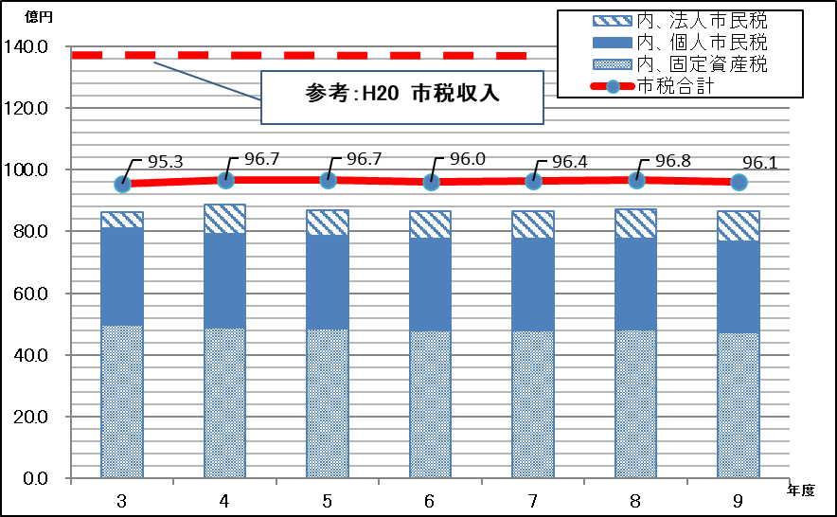 |  |  |  |  |  |  | 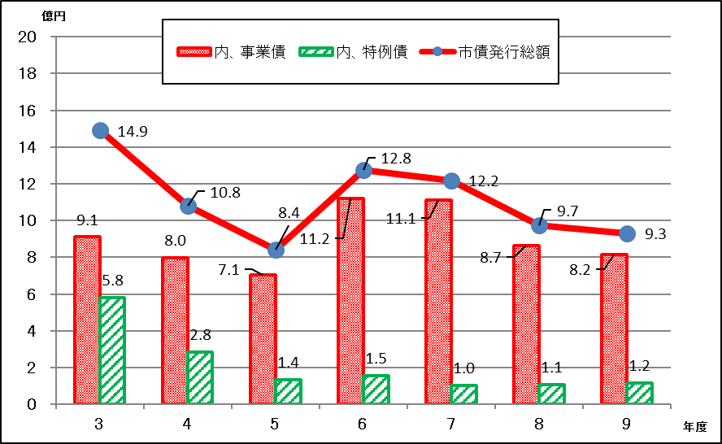

 |  |  |  |  |  |  |  |  |  |  |  |  |  |  | 丸め
 |  |  |  |  |  |  |  |  |  |  |  |  |  |  | -0.13% | 税収
 |  |  |  |  |  |  |  |  |  |  |  |  |  |  | 0.24% | 譲与税/交付税
 |  |  |  |  |  |  |  |  |  |  |  |  |  |  | 0.78% | 譲与税のみ
 |  |  |  |  |  |  |  |  |  |  |  |  |  |  | 2.58% | 市債
 |  |  |  |  |  |  |  |  |  |  |  |  |  |  | -0.21% | 人件費
 |  |  |  |  |  |  |  |  |  |  |  |  |  |  | -2.42% | 公債費
 |  |  |  |  |  |  |  |  |  |  |  |  |  |  | 3.20% | 繰出金
 |  |  |  |  |  |  |  |  |  |  |  |  |  |  | 2.40% | 扶助費
 |  |  |  |  |  |  |  |  |  |  |  |  |  |  | -0.073935004817 | 市債残高

 | 新型コロナウイルス感染症による社会的影響から回復傾向と見込むが、固定資産税の評価替えなどの減収要因もあり、計画期間の平均伸び率は▲0.1パーセントと推計する。 |  |  |  |  |  |  | 主に普通建設事業費の財源確保のため市債の発行を見込むが、対象となる事業については、投資効果の高い事業を優先し、発行額の抑制を図る。そのため、計画期間の発行平均伸び率は2.6パーセント程度となる見込みである。普通交付税交付団体を見込むため、特例債のうち臨時財政対策債の発行を予定する。

 | 地方交付税 |  |  |  |  |  |  | 譲与税･交付金等
 | 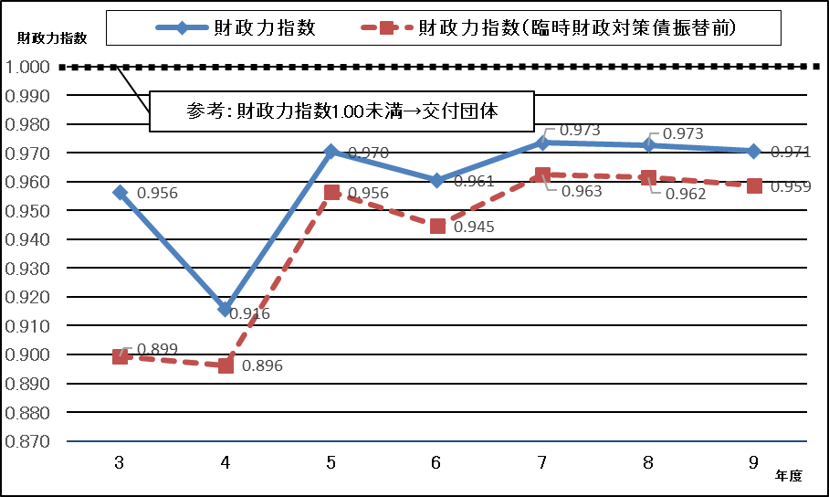 |  |  |  |  |  |  | 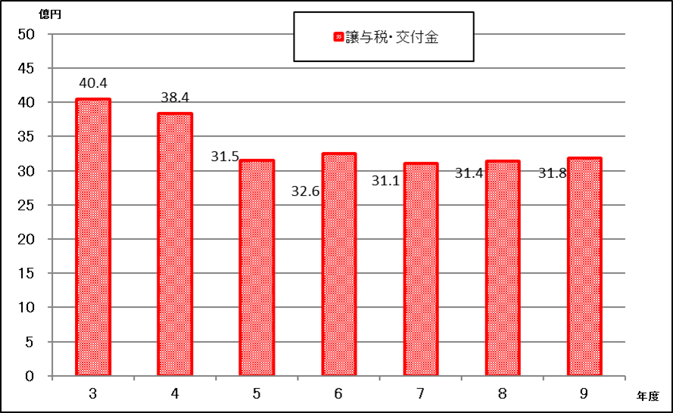

 |  |  |  |  |  |  |  |  |  |  |  |  |  |  | -0.13% | 税収
 |  |  |  |  |  |  |  |  |  |  |  |  |  |  | 0.24% | 譲与税/交付税
 |  |  |  |  |  |  |  |  |  |  |  |  |  |  | 0.78% | 譲与税のみ
 |  |  |  |  |  |  |  |  |  |  |  |  |  |  | 2.58% | 市債
 |  |  |  |  |  |  |  |  |  |  |  |  |  |  | -0.21% | 人件費
 |  |  |  |  |  |  |  |  |  |  |  |  |  |  | -2.42% | 公債費
 |  |  |  |  |  |  |  |  |  |  |  |  |  |  | 3.20% | 繰出金
 |  |  |  |  |  |  |  |  |  |  |  |  |  |  | 2.40% | 扶助費
 |  |  |  |  |  |  |  |  |  |  |  |  |  |  | -7.39% | 市債残高

 | 市税収見込みにより、計画期間中は普通交付税の交付を見込む。 |  |  |  |  |  |  | 譲与税・交付金等は計画期間の平均伸び率は0.2パーセントを見込む。

 | 歳出
 | 扶助費 |  |  |  |  |  |  | 繰出金
 | 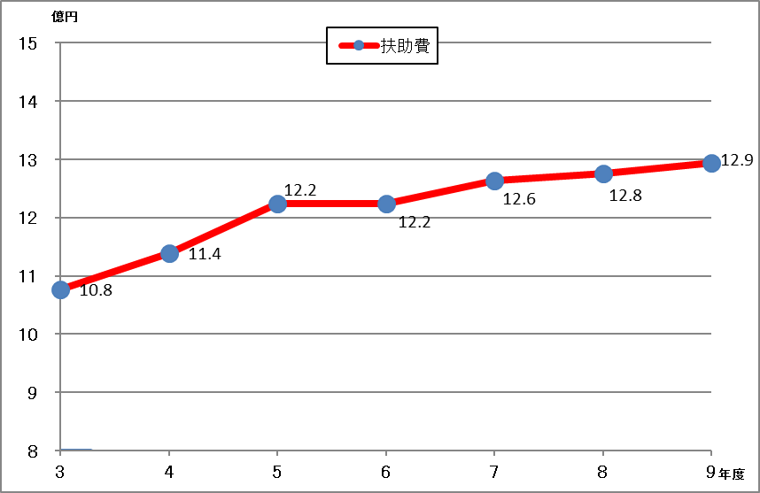 |  |  |  |  |  |  | 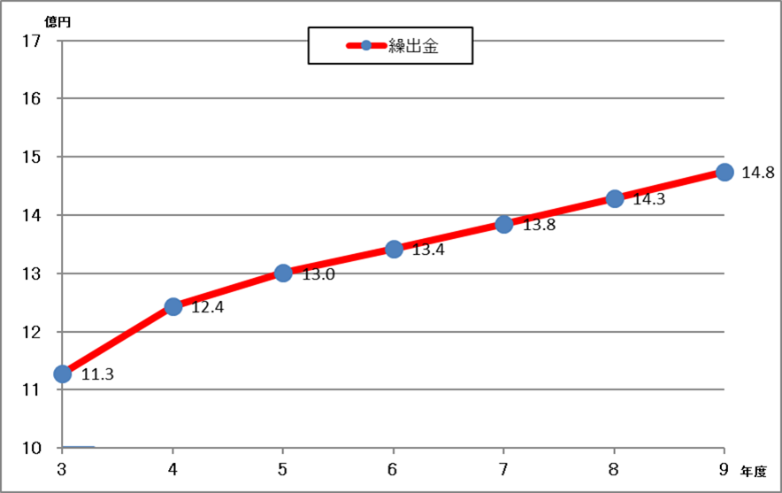

 | 障がい者自立支援給付費及び生活保護費の増などにより、計画期間の平均伸び率は2.4パーセントとなる。 |  |  |  |  |  |  | 後期高齢者医療事業特別会計や介護保険特別会計において、高齢化の進行により増加する見込みであり、計画期間の平均伸び率は3.2パーセントとなる。

 | 歳出
 | 普通建設事業費 |  |  |  |  |  |  | 公債費
 | 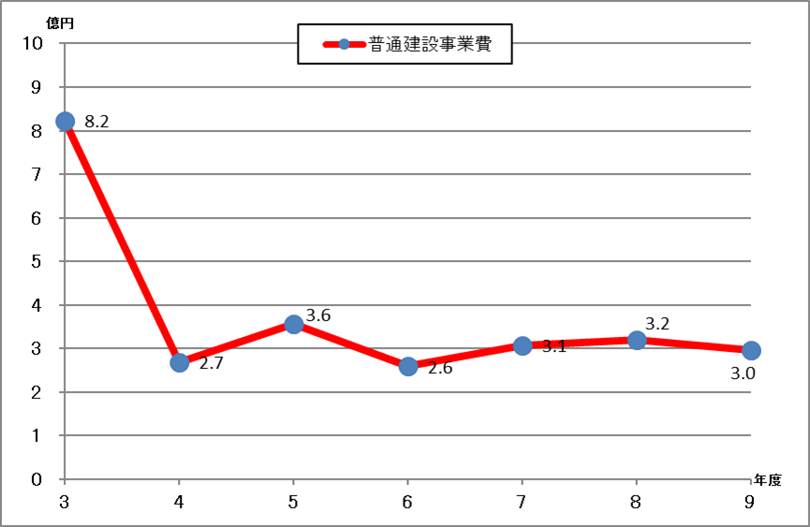 |  |  |  |  |  |  | 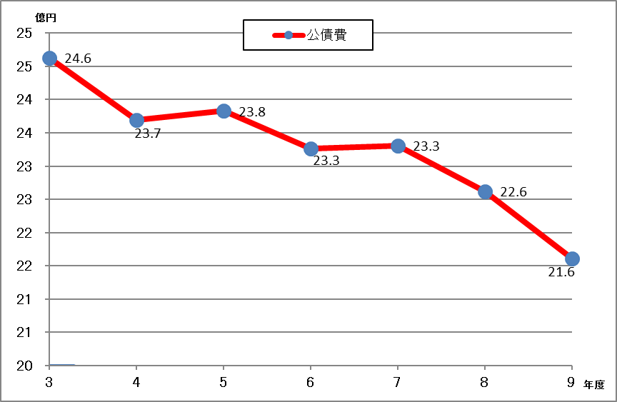

 | 投資効果の高い大型公共事業について、事業の優先度・将来性を見極め事業化するものとし、期間内の歳出一般財源は各年度3億円程度で推移すると見込む。 |  |  |  |  |  |  | 実績等から想定利率を0.3～0.65パーセントとし、事業債や臨時財政対策債の発行を見込む。公債費につながる普通建設事業費に注視し、事業債の借入をコントロールすることで計画期間の平均伸び率は▲2.4パーセントとなる。

 | 人件費 |  |  |  |  |  |  | 補助費
 | 再任用制度の活用を含めた職員数の適正化を図るなど、抑制に努めることから、計画期間の平均伸び率は0.1パーセントとなる。 |  |  |  |  |  |  | 裾野市長泉町衛生施設組合、富士山南東消防組合負担金を見込む。また、公営企業会計への繰出金を見込む。

 | 7 市債・基金の状況

 | 市債の状況 |  |  |  |  |  |  | 基金の状況
 | 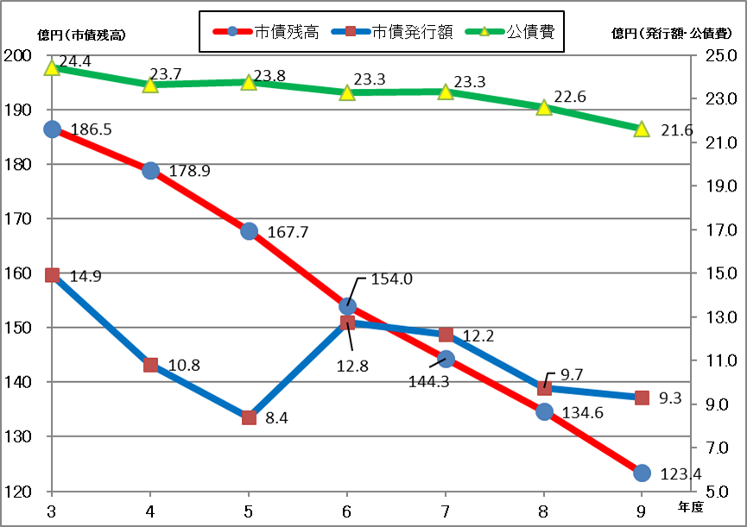 |  |  |  |  |  |  | 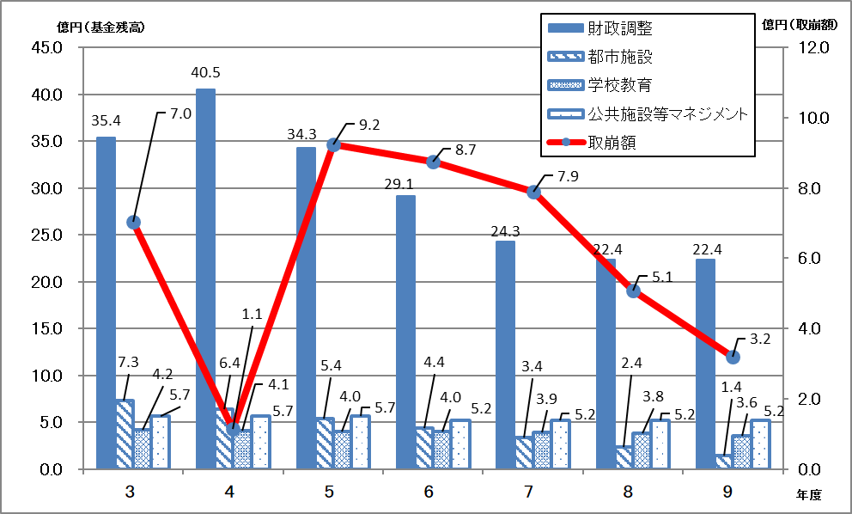

 | 計画期間内は元金償還額を下回る発行額を見込む。令和４年度残高を基準にすると、期間中起債残高は約55億5千万円減少し、令和９年度末には123億4千万円程度となる見込みである。 |  |  |  |  |  |  | 財政調整基金、都市施設建設基金、学校教育施設整備基金、公共施設等マネジメント基金の主要4基金の残高合計は、令和９年度末に32億5千万円程度となる見込みである。

 | 〇活用の考え方 |  |  |  |  |  |  | 〇活用の考え方

 | 裾野駅西土地区画整理事業や道路橋梁工事等の将来投資に着実に対応しつつ、世代間負担の公平性に配慮し、将来の公債費負担の軽減を図るとともに、低金利の市場環境における資金調達の利点を生かしながら活用する。 |  |  |  |  |  |  | 【財政調整基金】
 |  |  |  |  |  |  |  | 市税等が回復傾向であるため、計画期間中の残高は前年度策定の計画よりも増加する見込みである。今後も災害等の予期せぬ支出に対応するための財源を確保する必要があることから、歳出規模の見直し等により取り崩し額の縮減を図る必要がある。

 | 〇実質公債費率(各年度決算見込み)
 | 一般会計等が負担する元利償還金及び準元利償還金の標準財政規模を基本とした額に対する比率（3ヶ年平均値）で、地方債の返済額及びこれに準じる額の大きさを指標化し、資金繰りの程度を示すもので、早期健全化基準の25.0％を下回る必要がある。令和5年度まで、過去に借入した市債の元利償還金の増により上昇傾向であるが、市債の借入管理により、令和6年度以降は、減少していく見込み。 |  |  |  |  |  |  | 【都市施設建設基金】
 |  |  |  |  |  |  |  | 裾野駅西土地区画整理事業の都市基盤の整備や、公共施設の老朽化に対応するための更新・長寿命化の財源として活用を図る。

 |  |  |  |  |  |  |  | 【学校教育施設整備基金】
 |  |  |  |  |  |  |  | 学校施設の大規模改修事業等の財源として活用を図る。

 |  |  |  |  |  |  |  | 【公共施設等マネジメント基金】
 |  |  |  |  |  |  |  | 裾野市公共施設等総合管理計画に定められた公共施設等マネジメントの推進に要する経費の財源財源として活用を図る。

